Zintegrowane-Ochronniki słuchu+
 |  |  |  |  | baza-nw.ciop.pl
Kalkulator naddatków wymiarowych wynikających stosowania zintegrowanych środków ochrony
Ochrony zintegrowane
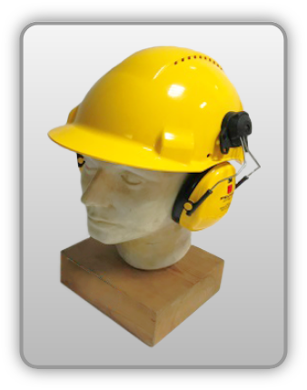 | Ochronniki słuchu zintegrowane z hełmem ochronnym
Zagrożenia | 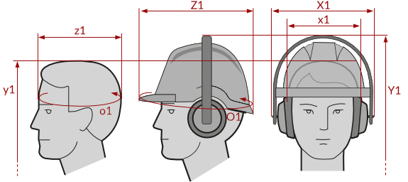
• Mechaniczne • Hałas powyżej poziomów dopuszczalnych

Kalkulator naddatków wymiarowych ochronników słuchu zintegrowanych hełmem ochronnym
Typ NW | miara antropo­metryczna y2, x1, z1, o1 [cm] | wymiar całkowity Y2, X1, Z1, O1 [cm] |  | wymiar naddatku [cm] |  | przyrost względny [%]
 |  | min | max | min | max | min | max
NW wysokości ciała człowieka Y1 | 180.5 | 185.0 | 187.0 | 4.5 | 6.5 | 2.5 | 3.6
NW szerokości X1 (zestaw) | 19.0 | 25.5 | 28.0 | 6.5 | 9.0 | 34.2 | 47.4
NW głębokości Z1 (zestaw) | 16.5 | 26.3 | 28.5 | 9.8 | 12.0 | 59.4 | 72.7
NW obwodu O1 (zestaw) | 57.0 | 81.5 | 83.8 | 24.5 | 26.8 | 43.0 | 47.0

Opracowano na podstawie wyników V etapu programu wieloletniego „Poprawa bezpieczeństwa i warunków pracy”, finansowanego w zakresie badań naukowych i prac rozwojowych ze środków Narodowego Centrum Badań i Rozwoju. Projekt I.PB.10: Opracowanie danych do nowego atlasu miar człowieka, związanych ze stosowaniem środków ochrony indywidualnej z uwzględnieniem wybranych parametrów widzenia. Koordynator programu: Centralny Instytut Ochrony Pracy – Państwowy Instytut Badawczy.

